フロー
全体仕様 |  | 最終更新者
Ver0.03 |  | 星川 慧

フロー図
全体フロー
タイトル

ゲーム
ゲームオーバー

リザルト

タイトルシーン
開始

ボタンを押す

ゲーム画面へ

ゲームシーン
開始

バトル開始

砲台の球発射

カウント開始

扉につぶされたら
下の扉が迫ってくる
ゲームオーバー

扉が開き切ったら

リザルト

リザルトシーン
開始

ボタンを押す

タイトル

ゲームオーバーシーン
開始

「もう一度やる」が選ばれた

セレクト
ゲーム

「終わる」が選ばれた

ゲームオーバー

項目
 | 仕様書について
 | 更新履歴
 | ゲーム概要
 | フロー
 | 画面設定
 | タイトルシーン
 | ゲームシーン
 | リザルトシーン
 | ゲームオーバーシーン
 | 操作方法
 | キャラクター
 | ステージ
 | 必殺技
 | チェイン
 | 必要なデータ
 | 必要なデータ（音楽）

画面設定
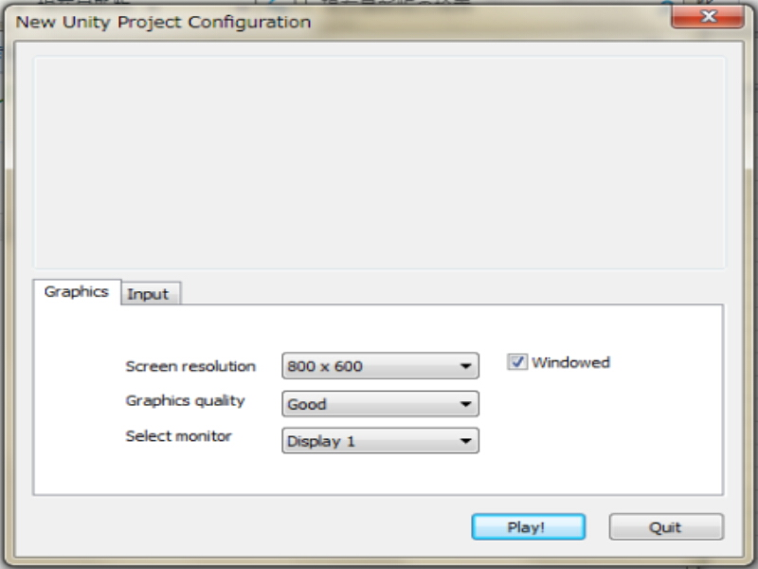
画面設定 |  | 最終更新者
Ver0.03 |  | 星川 慧

設定
Unityの設定に準じる
 |  | 画面サイズ 800 * 600
 |  | グラフィックレベル good
 |  | セレクトモニター ディスプレイ１

 |  |  | Unity 画面設定イメージ

項目
 | 仕様書について
 | 更新履歴
 | ゲーム概要
 | フロー
 | 画面設定
 | タイトルシーン
 | ゲームシーン
 | リザルトシーン
 | ゲームオーバーシーン
 | 操作方法
 | キャラクター
 | ステージ
 | 必殺技
 | チェイン
 | 必要なデータ
 | 必要なデータ（音楽）

タイトルシーン
タイトル シーン |  | 最終更新者
Ver0.03 |  | 星川 慧

画面仕様
 | タイトル |  | 遷移先：ゲームシーン |  | タイトルの流れ

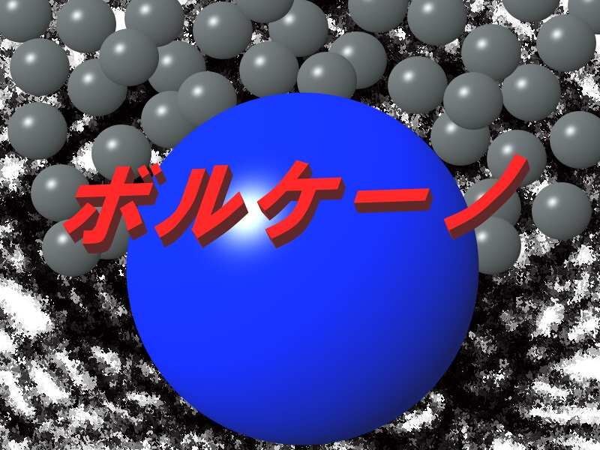

3

１

-Press Any Key-
-Press Any Key-
２
-Press Any Key-
-Press Any Key-

１
 |  | タイトルです。小刻みに震えます。 |  | 画面イメージ
２
 |  | 点滅処理を入れましょう。 |  |  |  | ボールアニメーション
３
 |  | 背景のボールは上下に揺れます。

 | このゲームで最初に目に入る画面です。
 | Anykey（どのボタン）を押しても始まるようにしましょう。

項目
 | 仕様書について
 | 更新履歴
 | ゲーム概要
 | フロー
 | 画面設定
 | タイトルシーン
 | ゲームシーン
 | リザルトシーン
 | ゲームオーバーシーン
 | 操作方法
 | キャラクター
 | ステージ
 | 必殺技
 | チェイン
 | 必要なデータ
 | 必要なデータ（音楽）

ゲームシーン
ゲームシーン |  | 最終更新者
Ver0.03 |  | 星川 慧 | 遷移先：リザルトシーン
 |  |  | 遷移先：ゲームオーバーシーン |  | ゲームの流れ
画面仕様

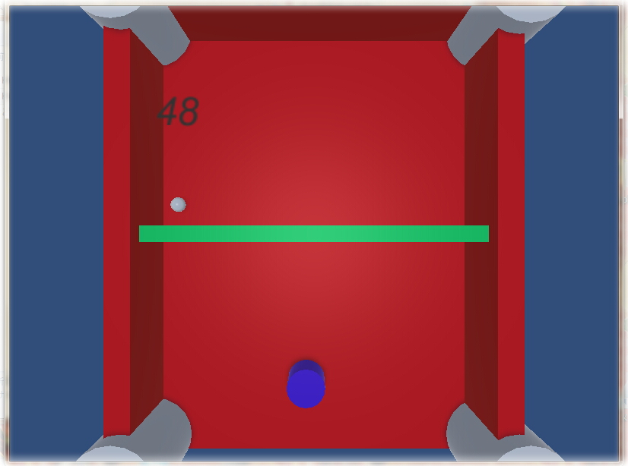
１
２
４
５
１チェイン

４
４

３
６

７

ゲーム説明 |  |  |  |  | ゲーム画面イメージ

１
 | あなたです。操作方法に準じて動きます。 |  | 操作方法 | プレイヤ―情報

２
 | 弾き返せる弾です。弾き返しましょう。
３ｃ
 | 自分が動ける範囲です。（青枠） |  | ゲームオーバー
４
 | 敵です。球を弾いて当てましょう。 |  | 敵情報
５
 | 壁です。（U字オレンジ枠）弾が反射します。 |  | 壁情報
６
 | 敵に当てると１チェインします。チェインはリザルトのランクに関係します。
７
 | 迫りくる扉です。この扉をすり抜けることができればゲームクリアです。
 | この扉をすり抜けられなければゲームオーバーです。

項目
 | 仕様書について
 | 更新履歴
 | ゲーム概要
 | フロー
 | 画面設定
 | タイトルシーン
 | ゲームシーン
 | リザルトシーン
 | ゲームオーバーシーン
 | 操作方法
 | キャラクター
 | ステージ
 | 必殺技
 | チェイン
 | 必要なデータ
 | 必要なデータ（音楽）

リザルトシーン
リザルトシーン |  | 最終更新者
Ver0.03 |  | 星川 慧 | 遷移先：タイトルシーン |  | リザルトの流れ

画面仕様

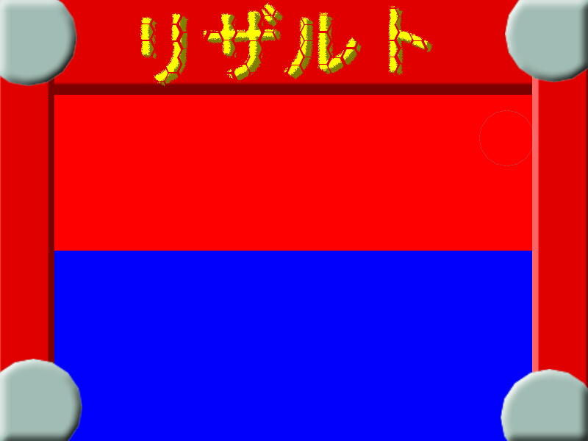
１

チェイン
１３
チェイン
4
１３

ランク
Ｓ
ランク
Ｓ
3

-Press Any Key-
4
-Press Any Key-

１
-Press Any Key-
 |  |  |  |  |  | 点滅アニメーション
 |  |  |  | 画面イメージ
 |  | リザルトロゴ
2
 |  | ゲーム内での最大チェイン数を表示
3
 |  | ランクです。チェイン数によってＳ、Ａ、Ｂ、Ｃ、Ｄ の５段階評価があります。
4
-Press Any Key-
 |  | 「-Ｐｒｅｓｓ Ａｎｙ Ｋｅｙ-」の文字は点滅すること

-Press Any Key-

項目
 | 仕様書について
 | 更新履歴
 | ゲーム概要
 | フロー
 | 画面設定
 | タイトルシーン
 | ゲームシーン
 | リザルトシーン
 | ゲームオーバーシーン
 | 操作方法
 | キャラクター
 | ステージ
 | 必殺技
 | チェイン
 | 必要なデータ
 | 必要なデータ（音楽）

ゲームオーバーシーン
ゲームオーバーシーン |  | 最終更新者
Ver0.03 |  | 星川 慧
 |  |  | 遷移先：ゲームシーン
画面仕様 |  |  | 遷移先：ゲームオーバーシーン |  | ゲームオーバーの流れ

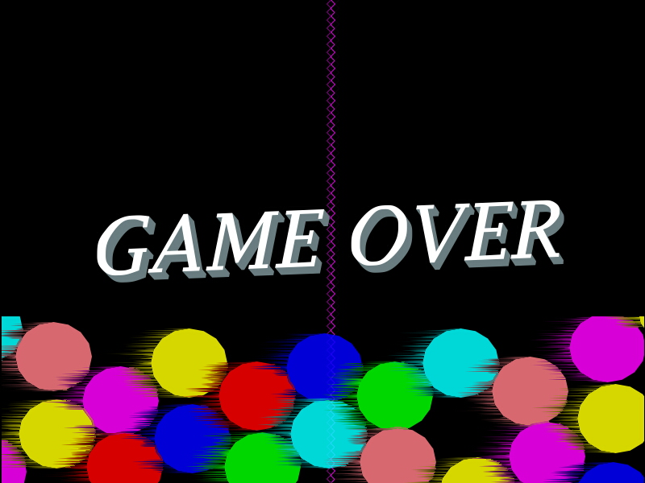

１

２
もう一度やる
もう一度やる

３
終わる
終わる

１
 |  |  |  | 画面イメージ
 |  | ゲームオーバー文字です。

２
 |  | 選ばれている文字です。Ｅｎｔｅｒｋｅｙを押すことでゲームシーンに遷移します。

３
 |  | 選ばれていない文字です。こちらを選んでＥｎｔｅｒｋｅｙを押すことでタイトルシーンへ遷移します。

 |  | 選ばれている文字は赤色に選ばれていない文字は青色になります。

項目
 | 仕様書について
 | 更新履歴
 | ゲーム概要
 | フロー
 | 画面設定
 | タイトルシーン
 | ゲームシーン
 | リザルトシーン
 | ゲームオーバーシーン
 | 操作方法
 | キャラクター
 | ステージ
 | 必殺技
 | チェイン
 | 必要なデータ
 | 必要なデータ（音楽）

操作方法
操作方法 |  | 最終更新者
Ver0.03 |  | 星川 慧

シーンごとの操作方法

操作方法はキーボードを使います。

 |  |  | キーボードイメージ

Anykey
タイトル シーン
 | 決定 | 全てのボタンどれか

ゲーム シーン
 | プレイヤーの操作

Ａ
Ｄ
Ｕ
Ｙ
 |  | Ａ：左に移動します。

 |  | Ｄ：右に移動します。

 |  | Ｕ：球を弾くパーツを動かします。

 |  | Ｙ：必殺技を出します。

ENTER
ゲームオーバー シーン
 | セレクト
 |  | ENTER：決定
Ｗ
 |  | Ｗ：上を選択
Ｓ
 |  | Ｓ：下を選択

Anykey
リザルト シーン
 | 決定 | 全てのボタンどれか

項目
 | 仕様書について
 | 更新履歴
 | ゲーム概要
 | フロー
 | 画面設定
 | タイトルシーン
 | ゲームシーン
 | リザルトシーン
 | ゲームオーバーシーン
 | 操作方法
 | キャラクター
 | ステージ
 | 必殺技
 | チェイン
 | 必要なデータ
 | 必要なデータ（音楽）

